④ﾕﾆﾌｫｰﾑ確認
支部名 |  | 男 女 混合 | 代 表 順 位 |  |  | チ ー ム 名
0 |  | 0 | 第 | 0 | 代表 | 0

日小連ＨＰ（https://jeva-web.com/referee-document.html）にある「ユニフォーム規定」や「ユニフォーム作製にあたって」を確認の上、問題ないユニフォームの写真を掲載してください。（認められないユニフォームの着用はできません。）

例 | 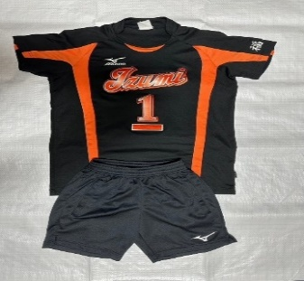 |  |  |  |  | 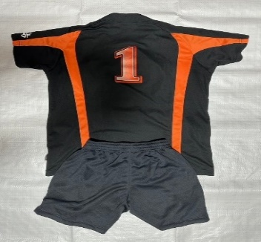

1 | １枚目の ユニフォーム 表 |  |  |  |  | １枚目の ユニフォーム 裏

2 | ２枚目の ユニフォーム 表 |  |  |  |  | ２枚目の ユニフォーム 裏

3 | ３枚目の ユニフォーム 表 |  |  |  |  | ３枚目の ユニフォーム 裏

【印刷】ｴﾝﾄﾘｰ用紙
本シートについて
エントリー用紙は、自動的にリンクされています。
 | 0 |  |  | 0 |  | 0 | 0 | 0
番号 | 氏 名 |  | 番号 | 氏 名 |  | 番号 | 氏 名
1 |  |  | 1 |  |  | 1
2 |  |  | 2 |  |  | 2
3 |  |  | 3 |  |  | 3
4 |  |  | 4 |  |  | 4
5 |  |  | 5 |  |  | 5
6 |  |  | 6 |  |  | 6
7 |  |  | 7 |  |  | 7
8 |  |  | 8 |  |  | 8
9 |  |  | 9 |  |  | 9
10 |  |  | 10 |  |  | 10
11 |  |  | 11 |  |  | 11
12 |  |  | 12 |  |  | 12
13 |  |  | 13 |  |  | 13
14 |  |  | 14 |  |  | 14

本シートについて
エントリー用紙は、自動的にリンクされています。
0 | 0 | 0 | 0 | 0 | 0 | 0 | 0 | 0
番号 | 氏 名 |  | 番号 | 氏 名 |  | 番号 | 氏 名
1 |  |  | 1 |  |  | 1
2 |  |  | 2 |  |  | 2
3 |  |  | 3 |  |  | 3
4 |  |  | 4 |  |  | 4
5 |  |  | 5 |  |  | 5
6 |  |  | 6 |  |  | 6
7 |  |  | 7 |  |  | 7
8 |  |  | 8 |  |  | 8
9 |  |  | 9 |  |  | 9
10 |  |  | 10 |  |  | 10
11 |  |  | 11 |  |  | 11
12 |  |  | 12 |  |  | 12
13 |  |  | 13 |  |  | 13
14 |  |  | 14 |  |  | 14

チームプラカード
0 | 第 | 0 | 代表
印刷（B4サイズ）して
大会当日持参
受付でケースを渡します

0
0

